ログインページ
共通情報 |  |  | プロジェクト名 |  | 社内コミュニケーション促進ツール作成 |  |  |  | 作成者 | 篠田 司
 |  |  | システム名 |  | Let's Engineer |  |  |  | 作成日付 | 2023-07-07
 |  |  | 工程名 |  | 内部設計 |  |  |  | バージョン | 1.0
 |  |  | ドキュメントID |  | TA001 |  |  |  | 更新者
 |  |  | ドキュメント名 |  | Let's Engineer 詳細設計書 |  |  |  | 更新日付
書誌情報 |  |  | ID |  | TA001−1
 |  |  | 名称 |  | 詳細設計書 ログインページ
 |  |  | 概要 |  | ログインページに関する詳細について

フローチャート
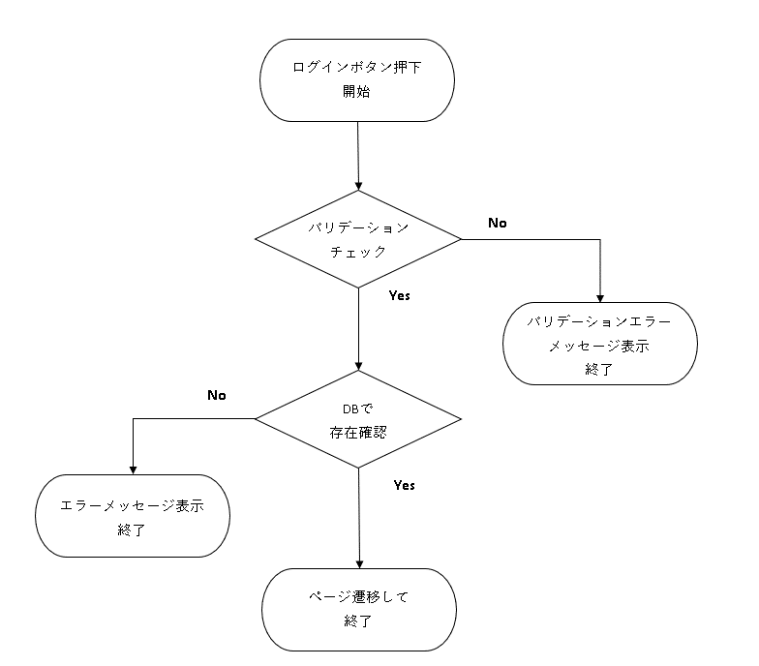

詳細

 | URL
 | ログインページ |  |  |  |  | letsengineer.jp/login
 | パスワード確認ページリンク |  |  |  |  | letsengineer.jp/password/reset

 | バリデーション
 | 番号 | 項目 |  | バリデーション |  |  | データベース | カラム名 |  |  | 備考
 | 1 | 企業コード |  | 5桁 |  |  | m_users | company_id
 | 2 | メールアドレス |  |  |  |  | m_users | mailaddress |  |  | BootStrapに準ずる
 | 3 | パスワード |  |  |  |  | m_users | password
 | 4
 | 5

 | エラーメッセージ
 | 1 | company codeは5桁で指定してください。
 | 2 | ログイン情報に誤りがあります。
 | 3 | ログイン情報に誤りがあります。

 | ロゴ画像
 | Let's Engineer ロゴ |  |  |  |  | letsengineer.jp/images/letsengineer_logo.png

トップページ
共通情報 |  |  | プロジェクト名 |  | 社内コミュニケーション促進ツール作成 |  |  |  | 作成者 | 篠田 司
 |  |  | システム名 |  | Let's Engineer |  |  |  | 作成日付 | 2023-07-07
 |  |  | 工程名 |  | 内部設計 |  |  |  | バージョン | 1.0
 |  |  | ドキュメントID |  | TA002 |  |  |  | 更新者
 |  |  | ドキュメント名 |  | Let's Engineer 詳細設計書 |  |  |  | 更新日付
書誌情報 |  |  | ID |  | TA002-1
 |  |  | 名称 |  | 詳細設計書 トップページ
 |  |  | 概要 |  | トップページに関する詳細について

フローチャート
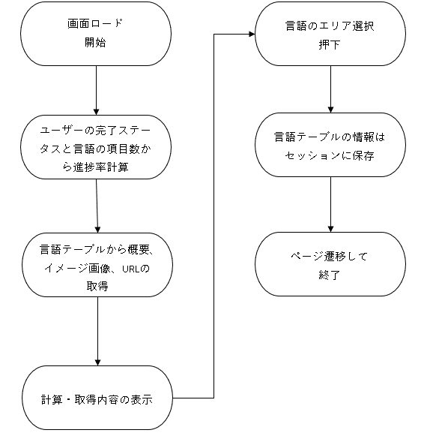

詳細

 | URL
 | トップページ |  |  |  |  | letsengineer.jp/

 | バリデーション
 | 番号 | 項目 |  | バリデーション |  |  | データベース | カラム名 |  |  | 備考
 | 1 | - |  | - |  |  | - | - |  |  | -

 | エラーメッセージ
 | 1 | -

 | ロゴ画像
 | 言語イメージ画像 |  |  |  |  | /storage/images/Javaエンジニアコース.png

章・項目ページ
共通情報 |  |  | プロジェクト名 |  | 社内コミュニケーション促進ツール作成 |  |  |  | 作成者 | 篠田 司
 |  |  | システム名 |  | Let's Engineer |  |  |  | 作成日付 | 2023-07-07
 |  |  | 工程名 |  | 内部設計 |  |  |  | バージョン | 1.0
 |  |  | ドキュメントID |  | T003 |  |  |  | 更新者
 |  |  | ドキュメント名 |  | Let's Engineer 詳細設計書 |  |  |  | 更新日付
書誌情報 |  |  | ID |  | T003-1
 |  |  | 名称 |  | 詳細設計書 章/項目ページ
 |  |  | 概要 |  | 章/項目ページに関する詳細について

フローチャート
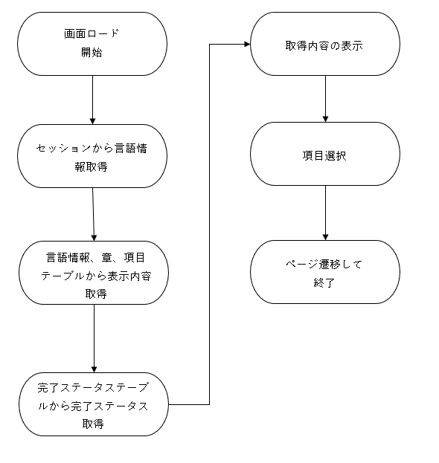

詳細

 | URL
 | 章/項目ページ |  |  |  |  | letsengineer.jp/curriculum/detail/Java

 | バリデーション
 | 番号 | 項目 |  | バリデーション |  |  | データベース | カラム名 |  |  | 備考
 | 1 | - |  | - |  |  | - | - |  |  | -

 | エラーメッセージ
 | 1 | -

 | ロゴ画像
 | 課題提出イメージ画像 |  |  |  |  | https://letsengineer.jp/images/task.png

章・項目ページ (2)
共通情報 |  |  | プロジェクト名 |  | 社内コミュニケーション促進ツール作成 |  |  |  | 作成者 | 篠田 司
 |  |  | システム名 |  | Let's Engineer |  |  |  | 作成日付 | 2023-07-07
 |  |  | 工程名 |  | 内部設計 |  |  |  | バージョン | 1.0
 |  |  | ドキュメントID |  | T004 |  |  |  | 更新者
 |  |  | ドキュメント名 |  | Let's Engineer 詳細設計書 |  |  |  | 更新日付
書誌情報 |  |  | ID |  | T004-1
 |  |  | 名称 |  | 詳細設計書 ヘッダ
 |  |  | 概要 |  | ヘッダ共通部品に関する詳細について

フローチャート

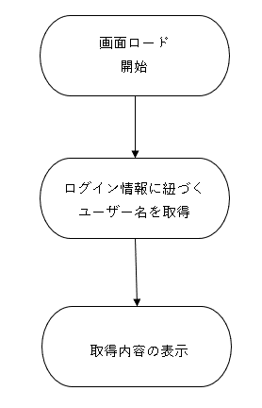

詳細

 | URL
 | マイページ |  |  |  |  | letsengineer.jp/mypage
 | ログアウトページ |  |  |  |  | letsengineer.jp/login

 | バリデーション
 | 番号 | 項目 |  | バリデーション |  |  | データベース | カラム名 |  |  | 備考
 | 1 | - |  | - |  |  | - | - |  |  | -

 | エラーメッセージ
 | 1 | -

 | ロゴ画像
 | FREEKSロゴ |  |  |  |  | letsengineer.jp/storage/images/5hPGJn4fUKPCbmUzokwLdgCasNwGHaudRxUUx1n2.png
 | 再生ロゴ |  |  |  |  | /images/動画再生ボタン.png
 | 停止ロゴ |  |  |  |  | letsengineer.jp/images/再生停止ボタン.png

詳細設計書（見本）
共通情報 |  |  | プロジェクト名 |  | 社内コミュニケーション促進ツール作成 |  |  |  | 作成者 | Freeks 太郎
 |  |  | システム名 |  | Freeks Tweet |  |  |  | 作成日付 | 2022-02-14
 |  |  | 工程名 |  | 外部設計 |  |  |  | バージョン | 1.0
 |  |  | ドキュメントID |  | TA001 |  |  |  | 更新者
 |  |  | ドキュメント名 |  | Freeks Tweet テーブル定義書 |  |  |  | 更新日付
書誌情報 |  |  | ID |  | TA001−1
 |  |  | 名称 |  | 詳細設計書 ログイン画面
 |  |  | 概要 |  | ログイン画面に関する詳細について

フローチャート

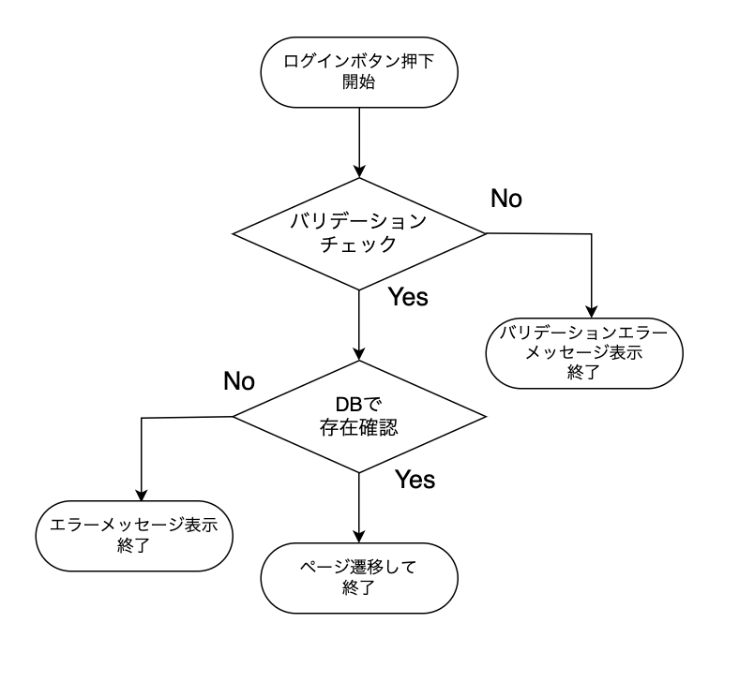

各言語のエリア選択
開始

バリデーション
チェック
No

Yes
バリデーションエラーメッセージ表示
終了

DBで
存在確認
No

エラーメッセージ表示
終了
Yes

ページ遷移して
終了
詳細

 | URL
 | ログインページ |  |  |  |  | /app/user/login
 | パスワード確認ページリンク |  |  |  |  | /app/user/confirmpassword

 | バリデーション
 | 番号 | 項目 |  | バリデーション |  |  | データベース | カラム名 |  |  | 備考
 | 1 | ID |  | 半角英数字 + $%&._- |  |  | m_users | id
 | 2 |  |  | 8文字以上 |  |  | m_users | id
 | 3 | パスワード |  | 半角英数字 + $%&._- |  |  | m_users | password
 | 4 |  |  | 10文字以上20文字以内 |  |  | m_users | password
 | 5 |  |  | 半角大・小文字、記号１文字ずつ |  |  | m_users | password

 | エラーメッセージ
 | 1 | IDは 半角英数字 + $%&._- の文字で入力してください
 | 2 | IDは8文字以上で入力してください
 | 3 | パスワードは 半角英数字 + $%&._- で入力してください
 | 4 | パスワードは10文字以上20文字以内で入力してください
 | 5 | パウワードは半角大・小文字、記号１文字ずつ入力する必要があります
 |  | 入力されたIDまたはパスワードは登録されていません

 | ロゴ画像
 | Freeks Tweet ロゴ |  |  |  |  | /app/img/freeks_tweet.png

Sheet1
画面ロード
開始
バリデーション
チェック

ログイン情報に紐づくユーザー名を取得
No

Yes
DBで
存在確認

取得内容の表示
No

Yes

エラーメッセージ表示
終了

項目選択

ページ遷移して
終了

